1.0竞品listing分析
案例 | https://www.amazon.com/Gifts-Dad-Daughter-Son-Kids/dp/B0943JBS7B
竞品信息 |  | 信息分析 | 策略总结
链接属性 | 多变体 | 1，变体主题是颜色主题，缩略图展示图片跟直观 2，变体都是产品套装，水杯+配件组合 3，变体的主题关键词是基于人群 | 基于同一个产品主题的多变体策略，不仅可以从颜色，尺寸，数量等维度，还可以从人群作为切入口
标题 | Birthday Gifts For Dad From Daughter, Son, Kids - Father Day Gifts Box Basket Who have Everything For Dad, Husband, Men Best Christmas Package Idea 20Oz Tumbler All in One Hammer Multitool Set | 精准关键词Birthday Gifts For Dad+季节流量词Father Day Gifts+功能定位Basket Who have Everything For Dad+季节流量词Christmas+品名词Tumbler | 对于礼物属性的产品，标题的定位是最能体现产品定位的，综合考虑几个点： 1，礼物产品基本表达方式：精准关键词+季节性流量+功能定位+情感定位+品名词 2，核心关键词的定位最重要，这是流量的主要来源，流量属性必须和产品主题定位一致 3，变体之间的核心关键词定位不同，每个变体的流量来源不同，链接是流量的积累而不是基于变体热销推荐的更换
 | Gifts for Boyfriend-Valentines Day Basket for Men Anniversary set Gifts for Him Birthday Gifts Ideas for Boyfriend, Unique Presents from Girlfriend Romantic Hammer Multitool | 精准关键词Gifts for Boyfriend+季节流量词Valentines Day+功能定位Anniversary set Gifts for Him Birthday Gifts Ideas for Boyfriend+情感定位Unique Presents from Girlfriend+品名词Hammer Multitool
 | Gifts for Grandpa-Best Grandpa fathers day gift Basket from grandchildren Unique Christmas Birthday Gift SetIdeas for Papa Men Him Great Presents Stocking Stuffers, All in One Hammer Multitool | 精准关键词Gifts for Grandpa+季节流量词fathers day+功能定位Unique Christmas Birthday Gift SetIdeas+情感定位Basket from grandchildren +品名词Hammer Multitool
橱窗图 | 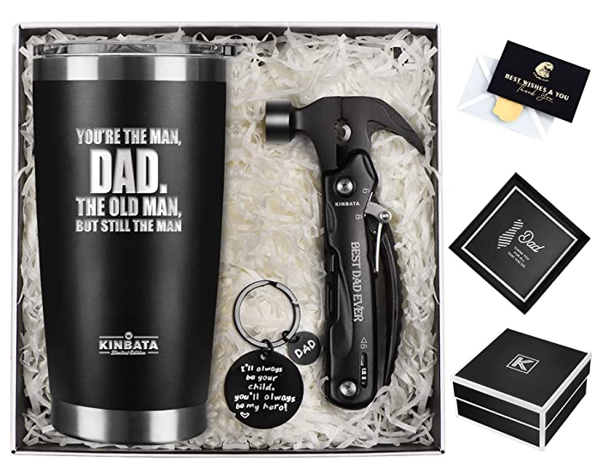 | 首图是产品组合+礼物卡+包装盒展示 | 首图是影响用户点击，橱窗图是影响用户转化，排序的重点是考虑用户的决策过程： 1，首图要突出产品最核心的卖点：组合产品细节+礼物属性贺卡+礼物主题内容+包装价值 2，第二张图展示产品的基本参数：是否符合市场主流的需求 3，第三张展示产品主题：加强人群定位标签 4，第四张展示主体产品功能参数：突出表现产品品质 5，第五张和第六张展示配件产品功能参数：强调套装的附加值 6，第七张视频展示：全方位立体化的真实表现产品细节，提高用户信任 整套橱窗图的顺序设计让用户从整体价值感受到产品价值，从礼物属性感受到人群属性，符合用户的购买决策过程
 | 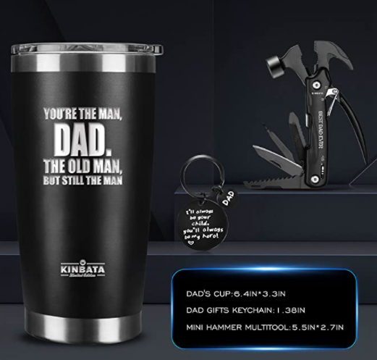 | 第二张图展示每个配件的尺寸信息
 | 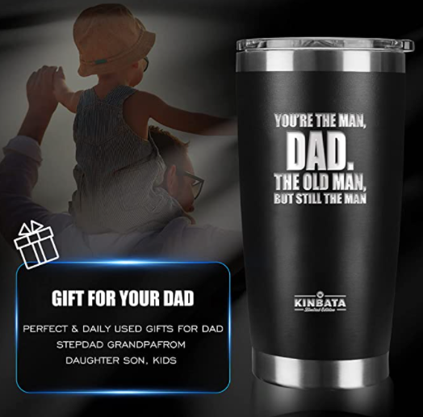 | 第三张图展示核心卖点，主体产品和产品主题内容
 | 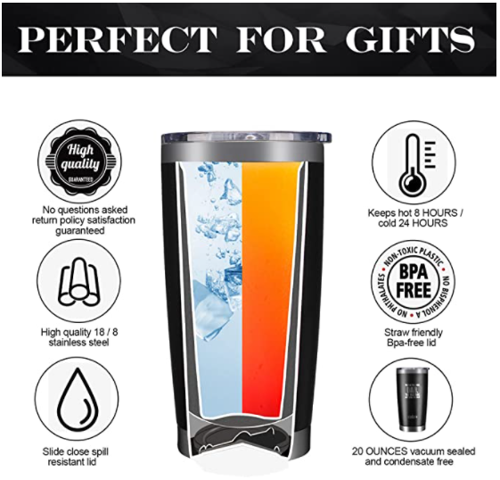 | 第四张图展示主体产品的核心功能参数
 | 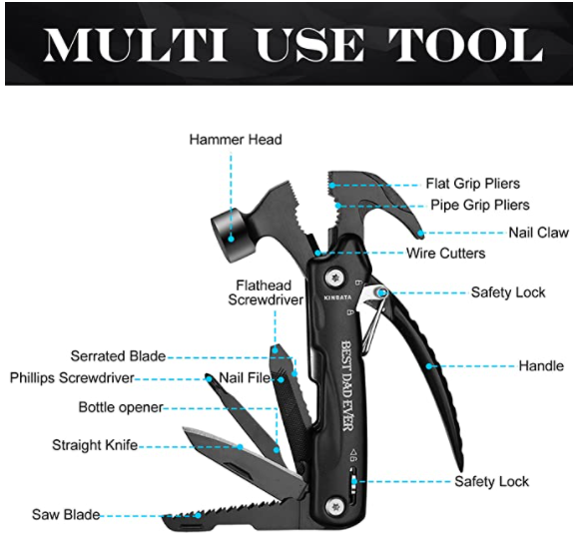 | 第五张图展示配件产品的核心功能参数
 | 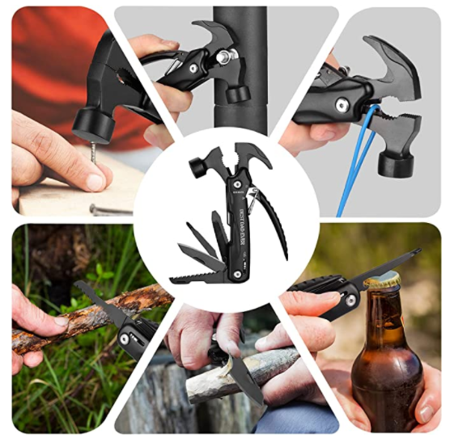 | 第六张图展示配件的多多功能属性
 | 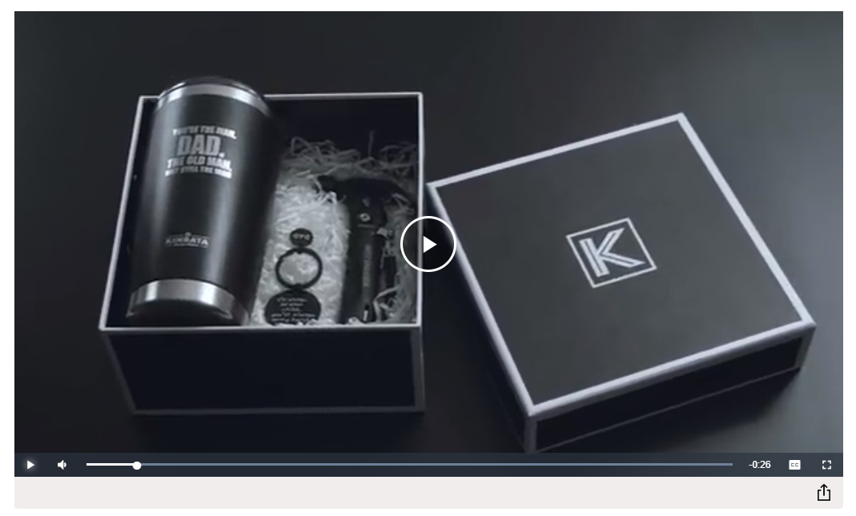 | 第七张图为产品开箱视频，展示每个产品的细节
五点分析 | 【AWESOME GIFT FOR DAD】: If you are looking for a special gift for your loved ones who like Exploring Camping Fishing Hiking Hunting, home maintenance or DIY, these Leak-proof Tumbler and Multitool Hammer would be your perfect choice! Whether Christmas holiday, Father's Day, Dad birthday or anniversary, this Best gifts will bring smile to his face. It is a sure hit for your sport-loving and humorous father and shows how much you love each other! | 1，突出产品主题：父亲礼物 2，产品的核心适用场景：露营钓鱼远足狩猎，家庭维修或DIY 3，礼物适用性：圣诞节，父亲节，父亲的生日或纪念日 4，情感价值：对于你热爱运动和幽默的父亲来说，这肯定是一个很好的选择，并显示出你们是多么的相亲相爱! | 五点是用户认知产品的核心区域，包括： 1，产品的核心价值 2，产品的核心功能 3，产品的核心适用场景 4，产品的核心适用人群 5，产品的情感价值 五点的核心： 1，让用户快速的了解产品的核心卖点 2，感知用户的决策心理，层层递进引导消费 3，对产品的受众群体生活文化熟悉 4，产品的价值延申，包括主题，人群，场景 5，关键词定位精准，文案可读性高，尤其是情感属性的内容
 | 【DAD BIRTHDAY GIFTS】: It contains tumbler, hammer and keychain. It helps dad enjoy his favorite drinks and it's a must-have for every beer, wine, tea or coffee-loving dad. Also it is great for both outdoor and indoor use, like picnic, hiking adventure, RV tour, beach outing, or fishing trip. It is also great for his 30th, 40th, 50th, 60th, 70th, 80th or even his 100th birthday! It also makes a terrific choice for Christmas, thanksgiving, retirement, valentine’s day, and Father’s day events. | 1，突出产品细分主题：爸爸的生日礼物 2，产品细节：包含水杯、锤子和钥匙扣 3，主体产品功能：它可以帮助爸爸享受他最喜欢的饮料，它是每个喜欢啤酒、葡萄酒、茶或咖啡的爸爸的必备品 4，产品套装适用场景：它也非常适合户外和室内使用，如野餐、徒步探险、房车旅游、海滩郊游或钓鱼旅行 5，强调生日主题：这也是他30岁、40岁、50岁、60岁、70岁、80岁甚至100岁生日的最佳礼物 6，礼物适用性：圣诞节、感恩节、退休、情人节和父亲节活动的一个了不起的选择
 | 【MEN GIFT MULTITOOL HAMMER】: Our multitool hammer is 12 in 1 tools: A Hammer, Nail Puller, Pliers, Regular Pliers, Wire Cutters, Hiking Knife, Saw, Serrated Knife, File, Flathead Screwdriver, Phillips Screwdriver, and Bottle Opener. Two built-in Safety Locks are easy to operate, ensuring your safety when using. Packed with multifunctional tools to assist with your dad's needs when working in Home improvement, Carpentry and other DIY projects. | 1，锤子配件功能展示：我们的多用工具锤是12合1的工具。锤子，拔钉器，钳子，普通钳子，剪线钳，登山刀，锯子，锯齿刀，锉刀，平头螺丝刀，十字螺丝刀，开瓶器 2，配件适用场景：多功能的工具可以帮助你的父亲在家庭装修，木工和其他DIY项目中的工作需要
 | 【DAD KEYCHAIN】: Show your Dad how much you love and appreciate him with this unique keychain! Great FATHERS DAY GIFT from little girls and boys. An affectionate gift that shows your love to your father, but also serves a practical purpose. A keychain that would remind him of his loving child every time when he uses the keychain. | 钥匙扣配件情感价值展示：用这个独特的钥匙扣向你的父亲展示你对他的爱和感激之情! 小女孩和男孩的伟大父亲节礼物。一个深情的礼物，表达了你对父亲的爱，但也有实用的目的。每次使用钥匙扣时，都会让他想起他的爱子
 | 【KINBATA Limited edition of gift brands in the USA】: KINBATA creates novelty tumblers with amazing sayings that make funny and useful and warm gifts for women/men, mom/dad, daughter/son, sister/brother, grandma/grandpa, aunt/uncle, wife/husband, girlfriend/boyfriend, mother/father, teacher, coworker, boss, girls, boys,kids, adults etc. | 产品适用人群：可以作为有趣和有用的温暖的礼物送给女人/男人，妈妈/爸爸，女儿/儿子，姐姐/哥哥，奶奶/爷爷，阿姨/叔叔，妻子/丈夫，女朋友/男朋友，母亲/父亲，老师，同事，老板，女孩，男孩，孩子，成年人
A+详情描述分析 | 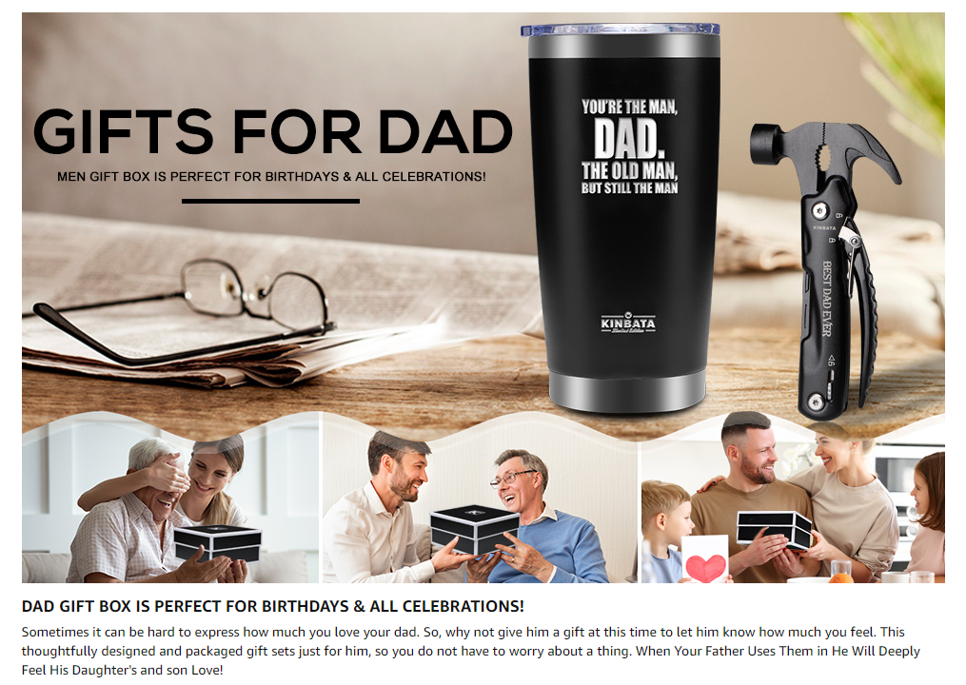 | 突出产品主题，配合人物具象化和送礼场景化，更加直接的表现产品主题 | A+详情描述主要的功能是补充产品相关信息和延申产品价值，在更多关键词文字来表达产品相关信息的同时，也通过场景式的表达和用户产生情感共鸣，提高决策效率，A+的内容核心： 1，对于产品的功能参数通过更多的文字补充，用户跟全方位的认识产品 2，通过用户最熟悉的场景或物体提高用户对产品的熟悉和亲和度，降低信任成本 3，整体的风格和产品细节都要提高品牌质感和充分表达情感价值，引发用户共鸣，增加产品综合价值
 | 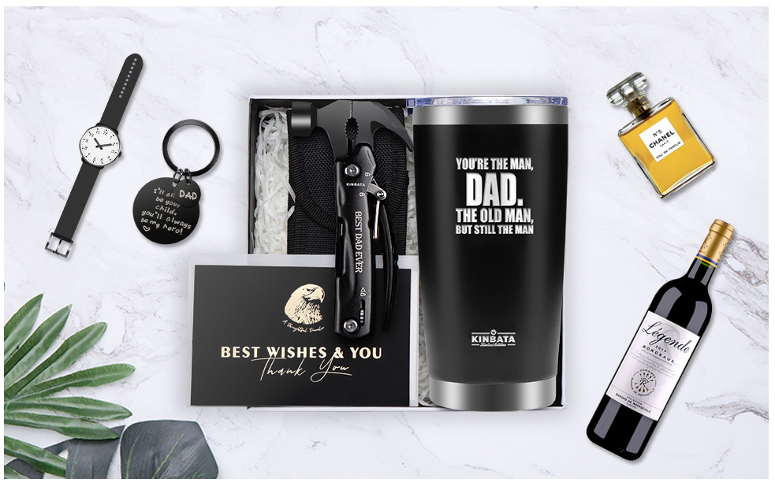 | 展示产品配件，通过和男人相关的常用物件组合展示，更加体现产品和人群的匹配度，以及适用于生活场景，突出产品的适用价值
 | 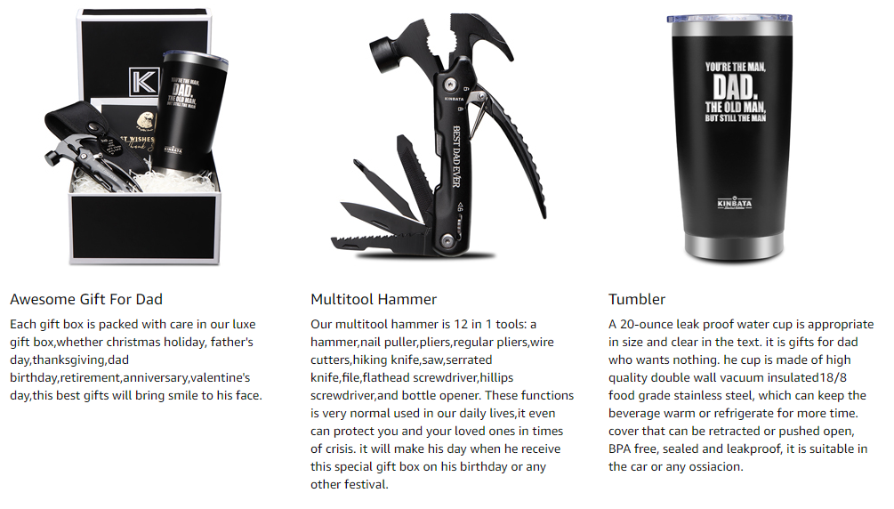 | 展示产品细节，进一步补充五点中对每一个产品功能参数描述的不足，让用户跟全面的了解产品的相关信息
 | 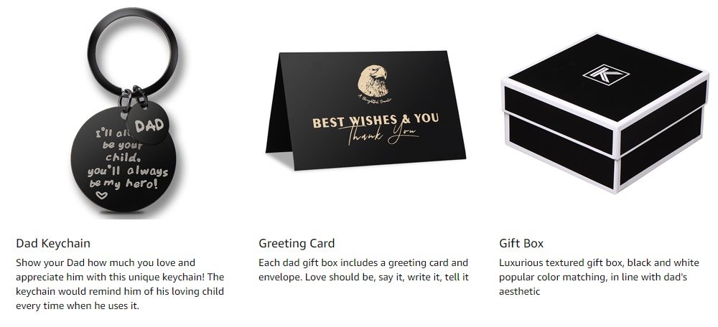 | 展示产品的附加值，温馨的情感内容，情感表达媒介，包装的品质和设计，进一步表达产品的性价比

2.0产品理解
主题 | 内容 | 内容展示 | 内容分析 | 策略总结
产品参数 | 外观 | 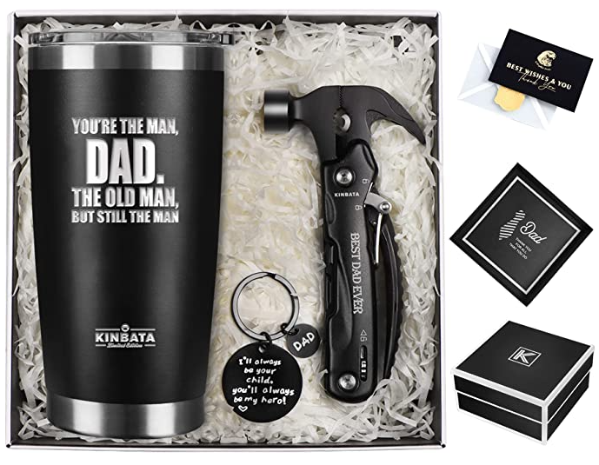 | 1，通过水杯产品调研可以看到产品的外观设计符合美国消费者的主流需求https://www.amazon.com/gp/bestsellers/kitchen/13218451/ref=pd_zg_hrsr_kitchen 2，通过多功能锤子产品调研可以看到产品的外观设计符合美国消费者的主流需求 https://www.amazon.com/gp/bestsellers/hi/553990 3，通过礼物贺卡和钥匙扣产品调研可以看到产品的外观设计符合美国消费者的主流文化 https://www.amazon.com/gp/bestsellers/fashion/2475889011 | 把产品套装的产品单独拆分成独立的产品，然后去搜索对应的关键词来验证产品的外观设计是否符合消费主流需求
 | 颜色 | 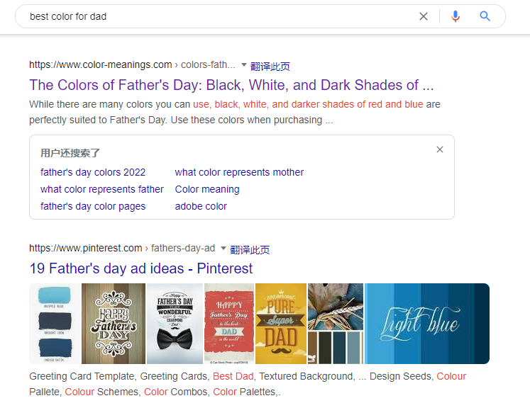 | https://www.color-meanings.com/colors-fathers-day-black-white-red-blue/ Black is one of the main colors used for Father’s Day. Black represents strength and authority, which are traits many of us see in our dads. It is also suitable due to the idea of it being a very formal, elegant shade that is quite prestigious. Think of how it relates to a black-tie event. 通过谷歌搜索美国父亲节的流行颜色，黑色是主流颜色 | 通过谷歌搜索引擎了解父亲节的历史和文化背景，了解颜色相关的内容和文化寓意，确认颜色的适用性和背后的象征意义，更好的去表达情感内容
 |  |  | 通过核心关键词gifts for dad的搜索结果页显示，热销和排序靠前的黑色系列产品非常多 | 通过站内核心关键词的热销产品对比，确认相关颜色产品的市场占比来分析热销属性
 | 配件 | 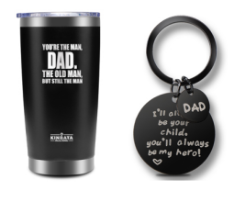 | 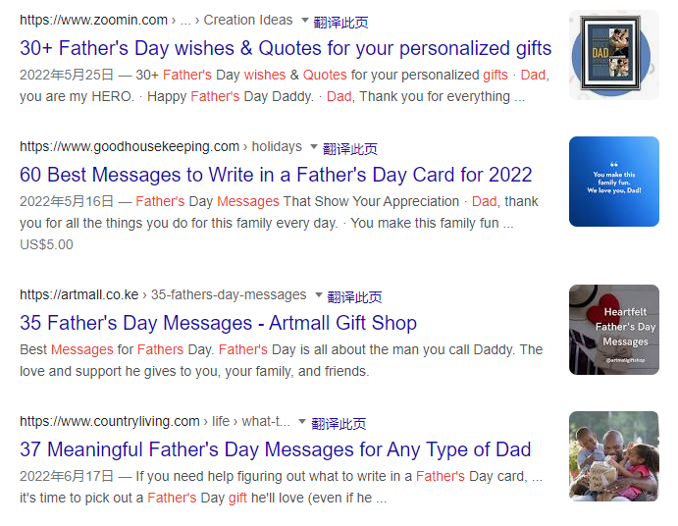 | 通过收集关于父亲相关的祝福语来做礼物的情感内容，祝福语要符合消费者的语言习惯和文化习惯
 | 包装 | 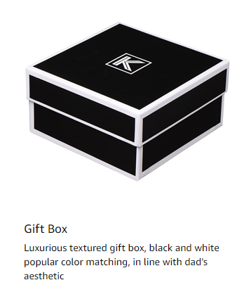 | 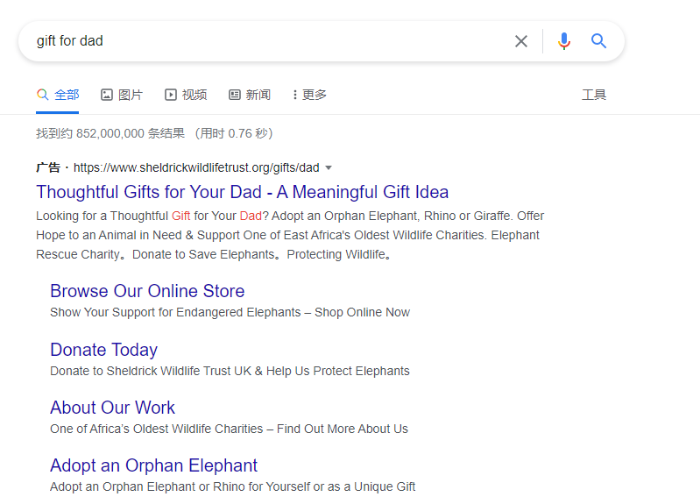 | 通过收集礼物网站的包装设计素材来制定包装，包装的核心是品牌和调性，礼物解决的是情感表达，所以礼物的包装是围绕生活品质和性价比
卖点分析 | 核心卖点 | Birthday Gifts For Dad | 针对父亲的礼物盒套装 | 产品的卖点定位是影响用户决策的核心因素，我们需要思考： 1，用户需要这个产品做什么？ 2，用户选择这个产品的需求是什么？ 3，用户为什么会买这个产品？ 4，用户还有哪些需求需要被满足？ 5，产品的使用人群是谁？消费人群是谁？决策差异是什么？
 | 核心功能 | Gifts Box + Multitool Set | 礼物属性 + 实用功能
 | 核心服务 | Dad Keychain + Greeting Card + Gift Box | 充分表达情感的内容媒介
 | 核心价值 | shows how much you love | 通过符合父亲喜好的产品来表达对父亲的爱
 | 核心场景 | BIRTHDAY，FATHERS DAY，Holiday Gifts | 主要是生日，父亲节和重要节日场景
 | 核心人群 | Gifts For Dad From Daughter, Son, Kids | 使用人群是父亲，但是消费人群是女儿，儿子，孩子
成本结构 | 产品价格 | 价格集中在33.99-39.99之间 |  | 通过分析成本结构理解产品的利润空间，规划销售成本和推广策略，同样理解了竞争对手的财务状况，更有针对性的实施市场竞争策略
 | FBA配送费 | 包装体积是35.4*22.5*10.3cm，重量是862g，FBA配送费是6.75美金
 | 包装尺寸
 | 产品采购成本 | 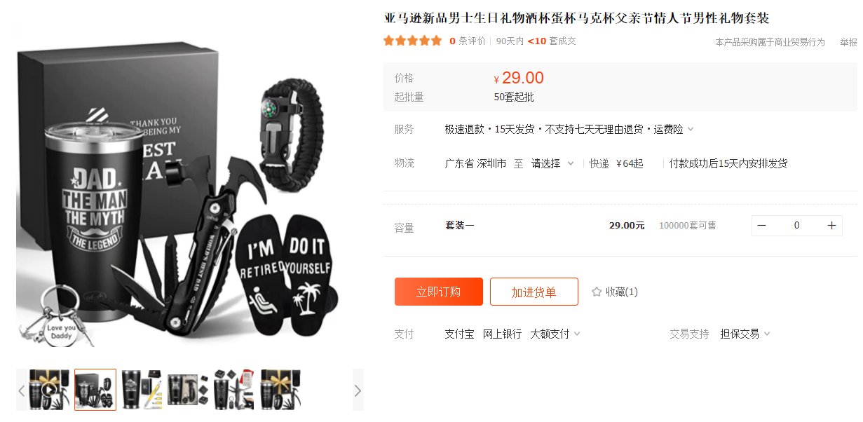

3.0成本结构分析
产品毛利润分析
产品信息 | 包装信息 |  |  |  | 产品成本 | 头程运费 | 销售价格 | 亚马逊佣金 | FBA配送费 | 毛利润 | 毛利润率
 | 长cm | 宽cm | 高cm | 重量g | RMB | RMB | USD | USD | USD | USD | %
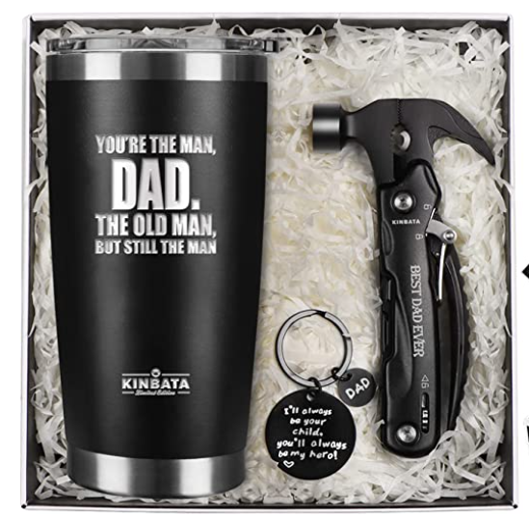 | 35.4 | 22.5 | 10.3 | 862 | 30 | 8.20395 | 33.99 | 5.0985 | 6.75 | 16.683792857 | 49.08%
 | 35.4 | 22.5 | 10.3 | 862 | 30 | 8.20395 | 35.99 | 5.3985 | 6.75 | 18.383792857 | 51.08%
 | 35.4 | 22.5 | 10.3 | 862 | 30 | 8.20395 | 39.99 | 5.9985 | 6.75 | 21.783792857 | 54.47%

产品净利润分析
产品信息 | 包装信息 |  |  |  | 销售价格 | 毛利润率 | 广告成本 | 退货成本 | 仓储成本 | 评价和促销成本 | 净利润率
 | 长cm | 宽cm | 高cm | 重量g | USD | % | % | % | % | % | %
 | 35.4 | 22.5 | 10.3 | 862 | 33.99 | 49.08% | 10% | 5% | 4% | 3.00% | 27.08%
 | 35.4 | 22.5 | 10.3 | 862 | 35.99 | 51.08% | 10% | 5% | 4% | 3.00% | 29.08%
 | 35.4 | 22.5 | 10.3 | 862 | 39.99 | 54.47% | 10% | 5% | 4% | 3.00% | 32.47%

4.0品牌分析
主题 | 内容 | 内容分析
品牌 | KINBATA
品牌注册信息 | 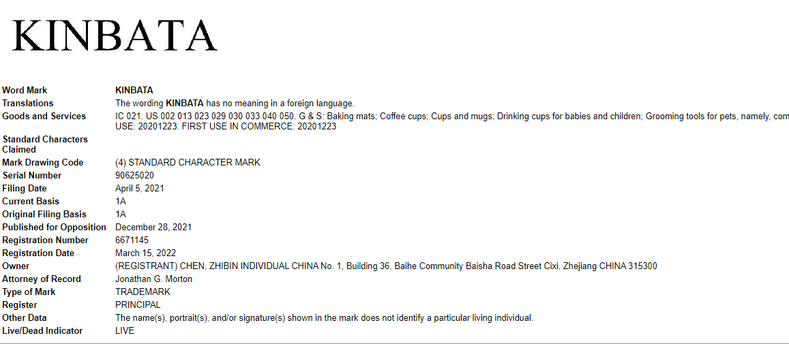 | 注册时间和店铺的上线时间间隔不大，品牌是根据产品规划来注册的，属于产品驱动型
亚马逊店铺信息 | 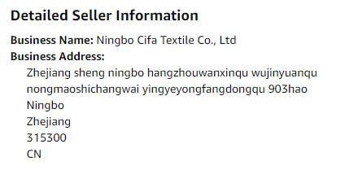 | 账号是公司信息，品牌注册是个人，地址信息不一致，而且亚马逊的产品定位和公司的产业不一致，应该是多品牌布局，这个链接属于外部供应链的业务，产品竞争力不强
公司企业信息 | 
品牌定位 | Baking mats; Coffee cups; Cups and mugs; Drinking cups for babies and children; Grooming tools for pets, namely, combs and brushes; Pet feeding dishes; Tea sets; Toothbrushes for pets; Vacuum bottles; Wine glasses; Wood chopping blocks. | 品牌注册类目信息能了解品牌布局的品类，未来的产品方向
品牌关联分析 | 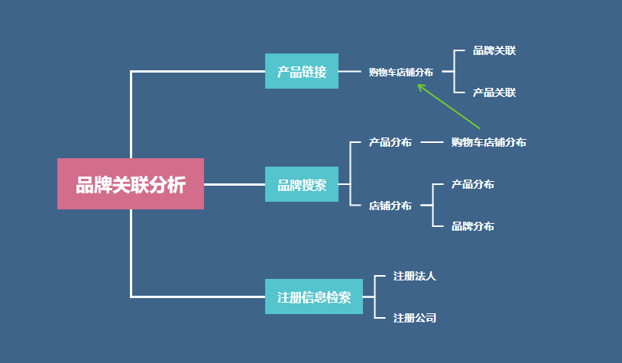 | 品牌关联分析能了解竞争对手的市场布局架构和产品架构以及销售模式
品牌官网 | 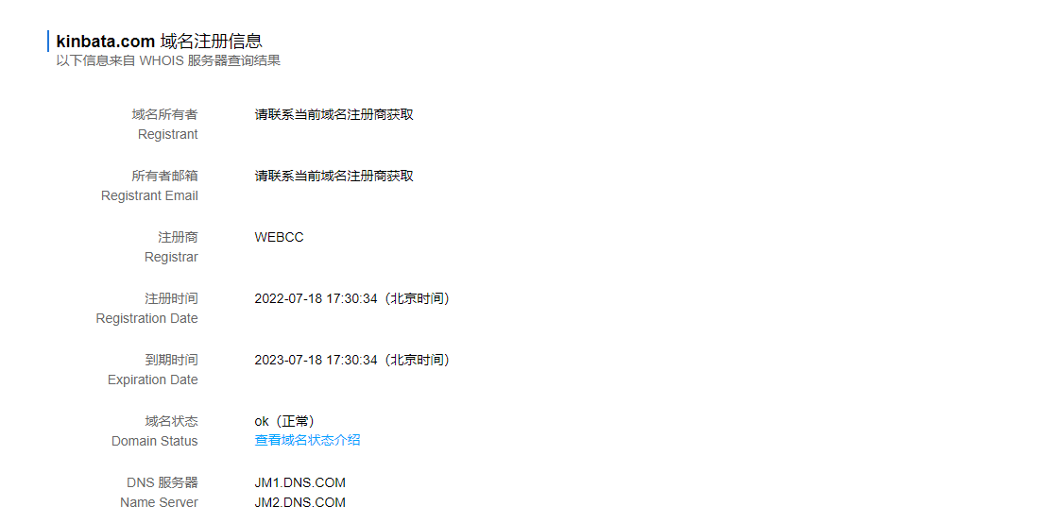 | 该品牌没有注册官方网站，域名也是2022年7月份才采购，并且只注册了一年，品牌化布局很弱化
品牌社交渠道 | 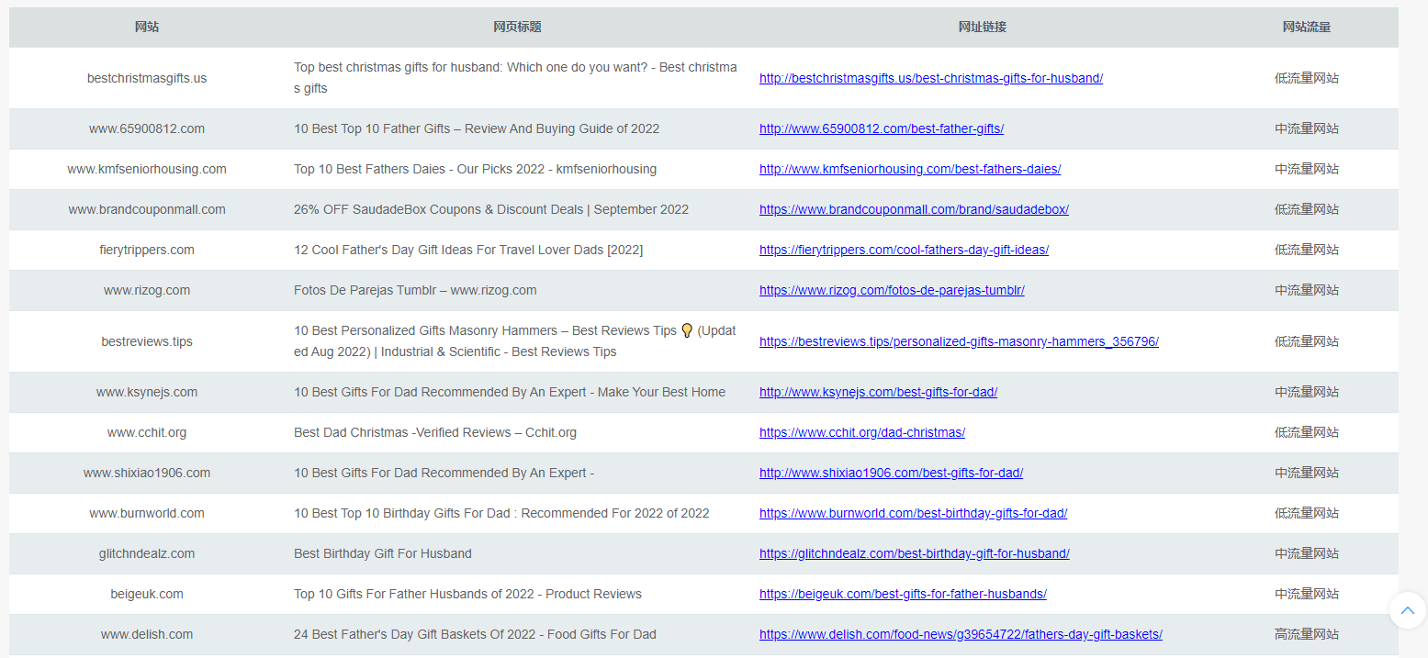 | 社交渠道包括：FACEBOOK, instagram,youtube,外链，通过SNS渠道品牌检索和ASIN外链查询，https://www.trafficwiser.com/
产品定位 | 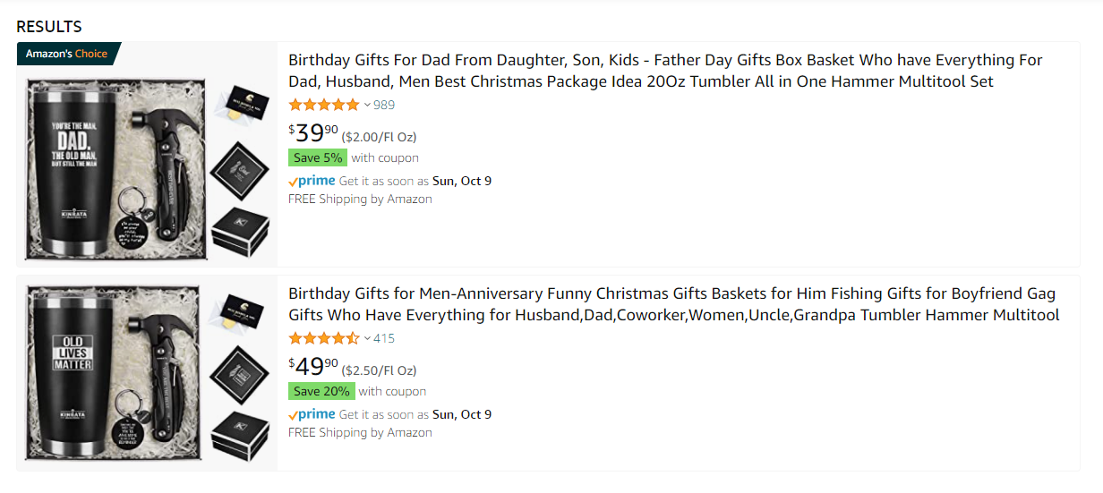 | 基于垂直供应链，针对不同的用户群体通过工具套装定位礼物盒

5.0产品背调
主题 | 内容 | 内容分析 | 策略总结
产品背调 | 用户反馈搜集 | https://www.pinterest.com/ | pinterest是一个综合图片搜索引擎，包含SNS渠道，独立站，购物网站信息集合
 | 产品使用场景 | 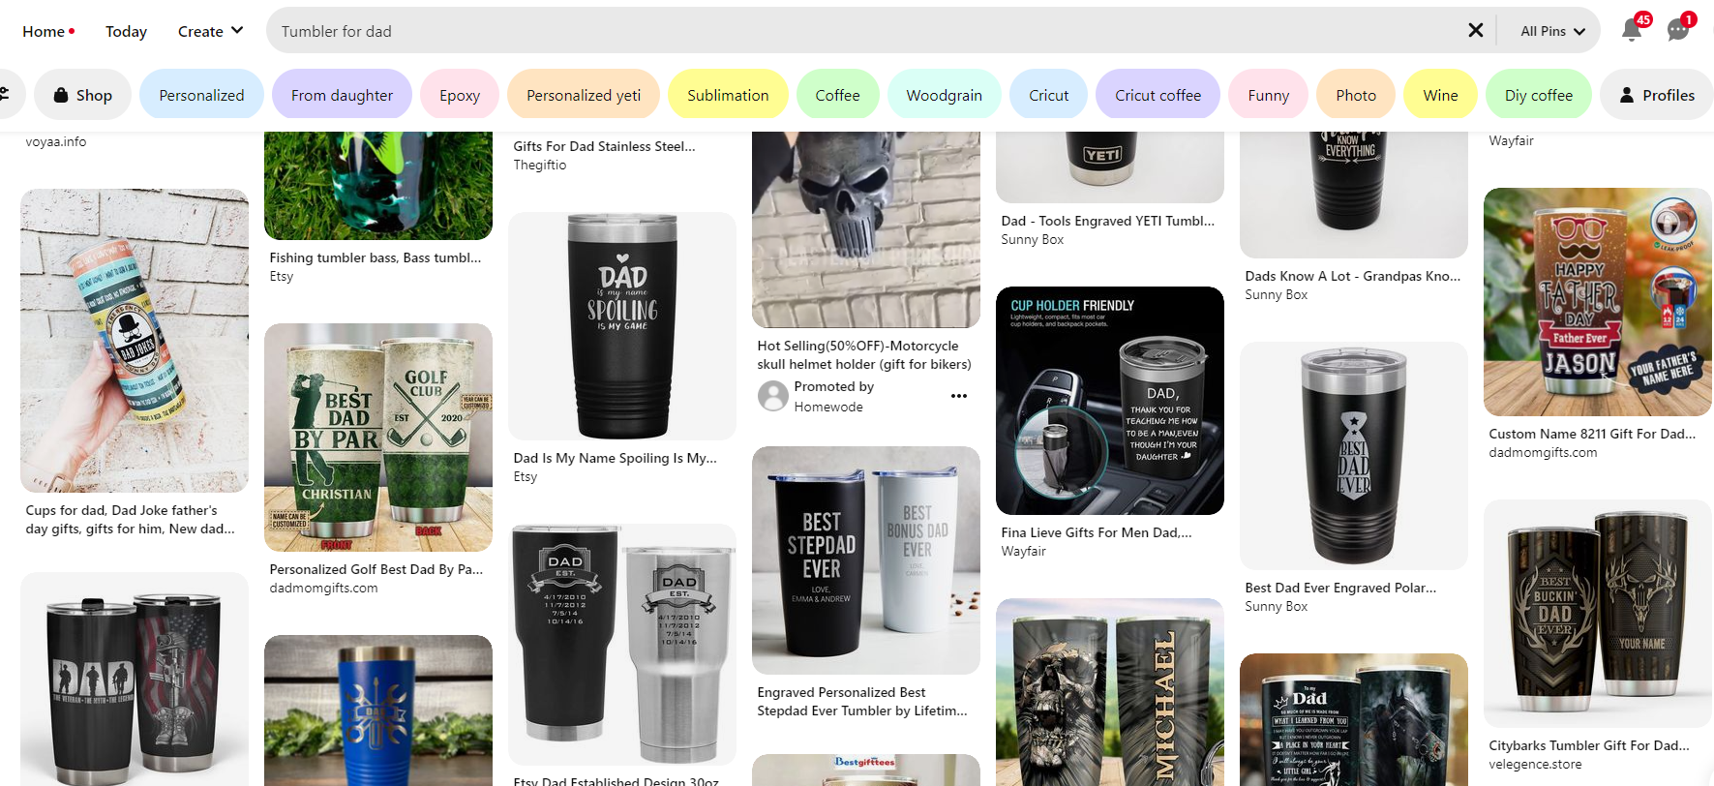 | 水杯在SNS渠道的信息主要是各个独立销售网站的产品图，买家分享比较少，我们主要能挖掘到的价值是网站对于产品的宣传广告语内容，作为我们listing或者POST的素材来源
 |  | 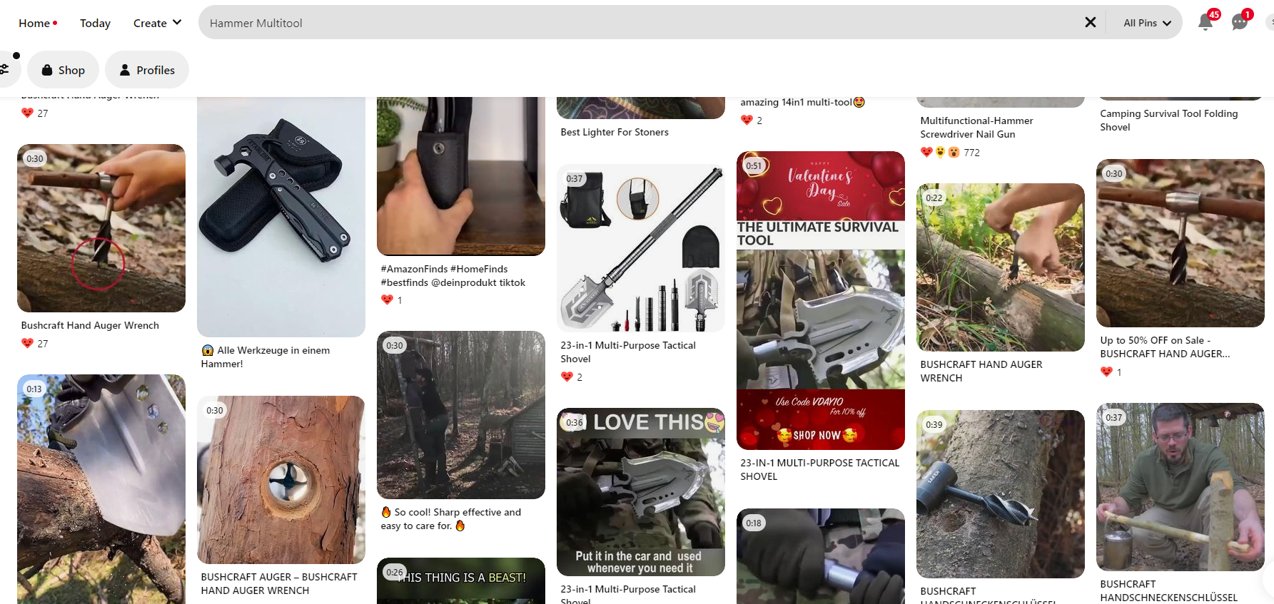 | 多功能锤子的使用场景分享大部分是户外活动，所以listing的核心场景定位：它也非常适合户外和室内使用，如野餐、徒步探险、房车旅游、海滩郊游或钓鱼旅行，是符合用户需求的
 | 产品使用人群 | 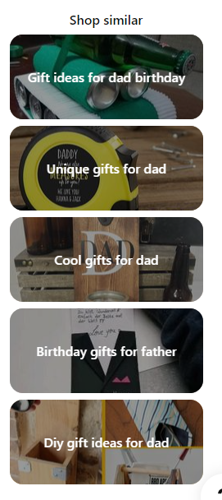 | 通过针对父亲群体的礼物清单推荐，我们可以分析出来水杯/啤酒杯/咖啡杯等不同类型的杯子和手动多功能工具是非常主流的礼物清单
 | 内容营销 | 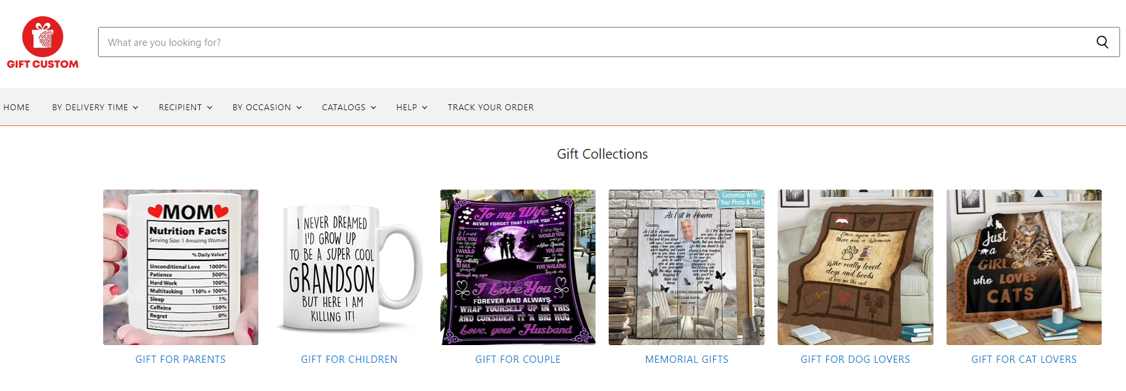 | https://www.giftcustom.co/ https://www.gifts.com/ideas/him?prid=GFTNONE&navContent=T%3aHim%3a https://www.thetrendspotter.net/?s=gifts 通过国外的礼物攻略网站或者垂直产品独立站，学习他们的内容营销，优化产品本地化描述，独立站对于消费人群的文化更了解，尤其是情感价值相关的内容
 |  | 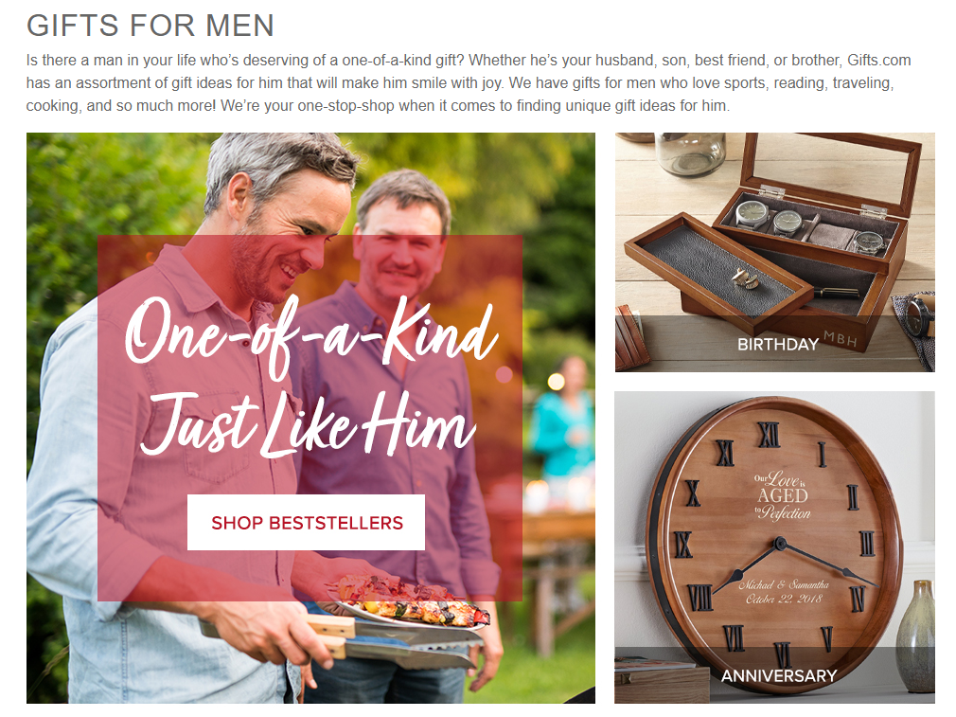
 |  | 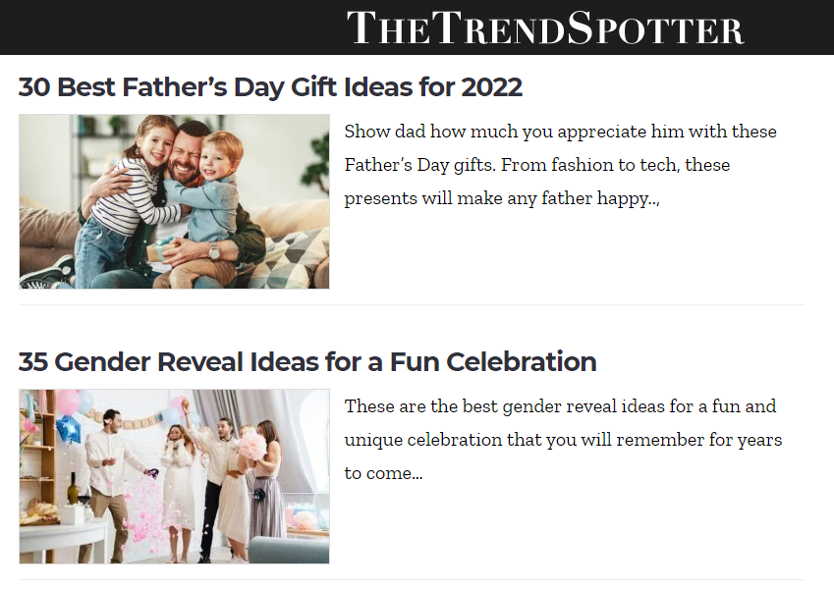

6.0用户反馈
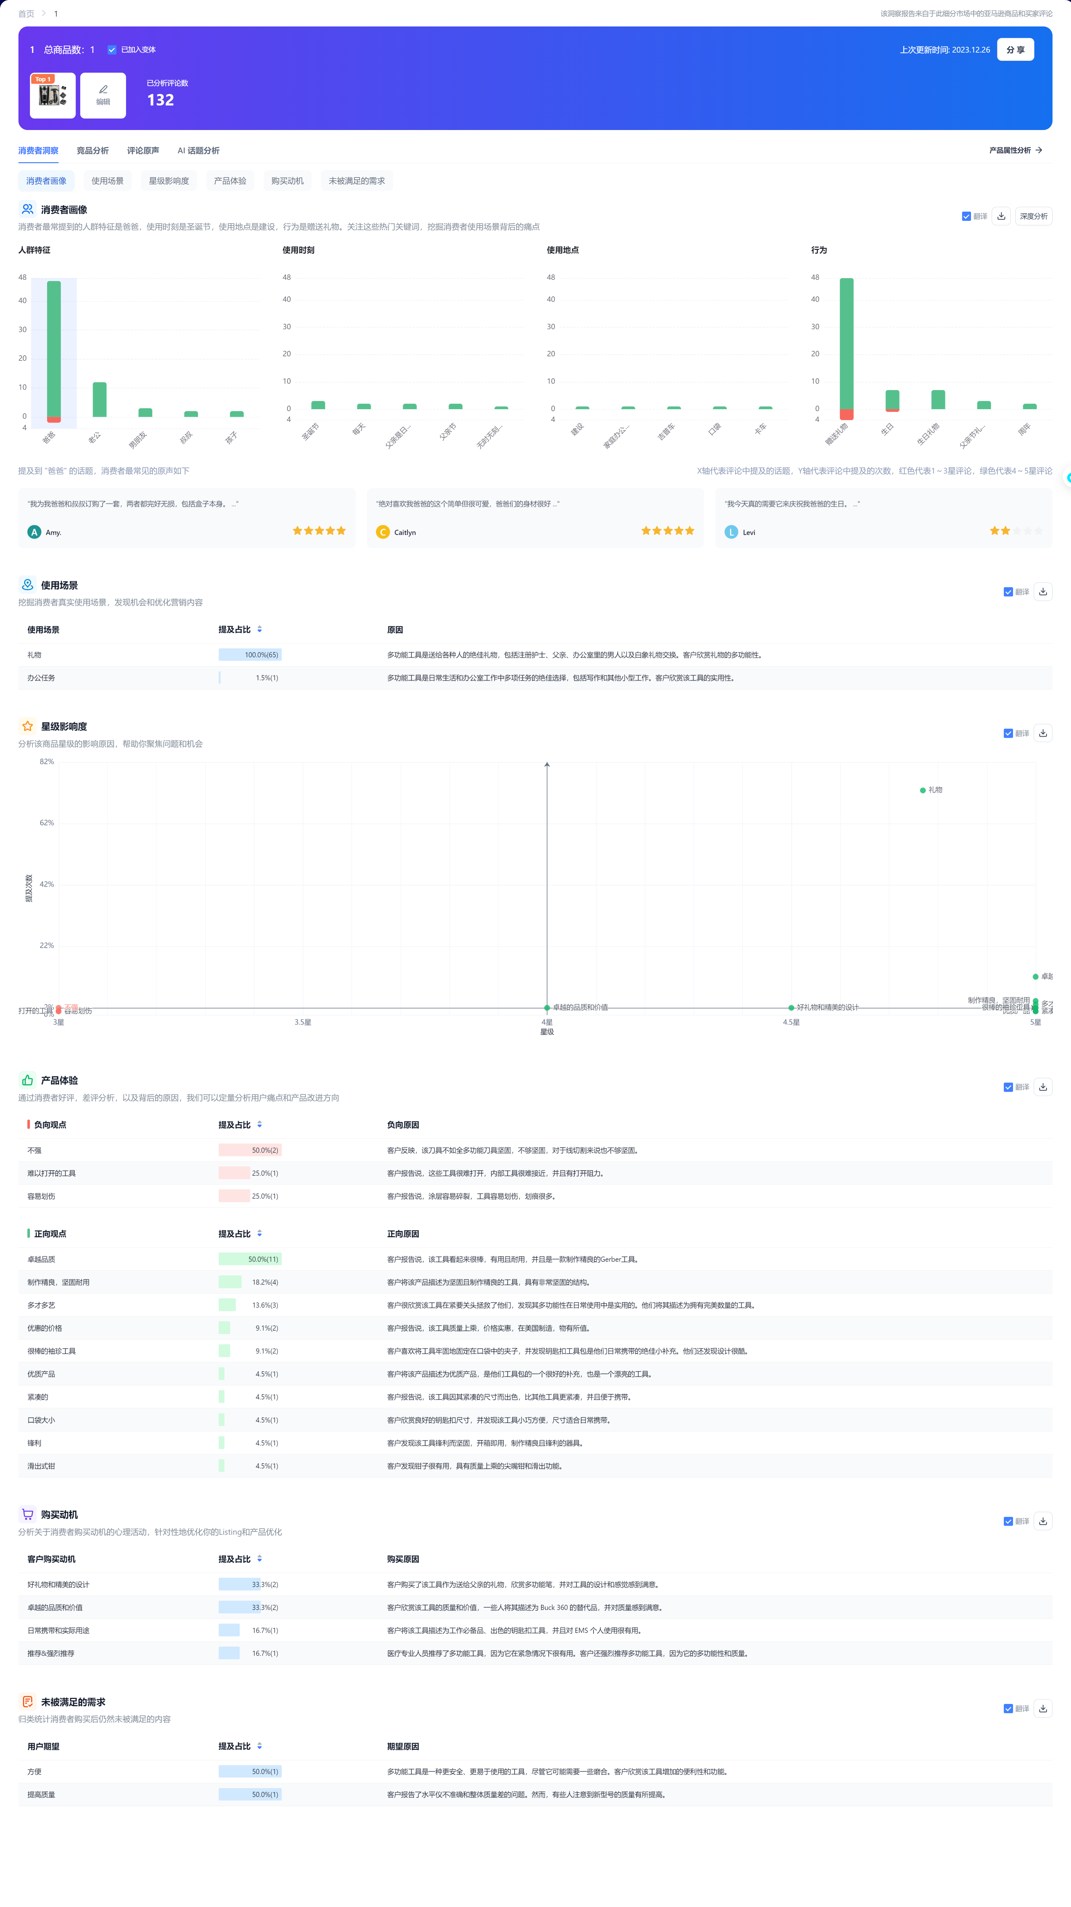

7.0运营策略
主题 | 内容 | 内容分析 | 策略总结
链接结构 | 变体数量 | 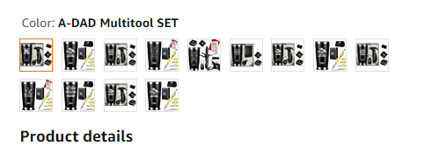 链接有13个变体 | 变体的数量多，整体的流量规模大
 | 变体主题 | 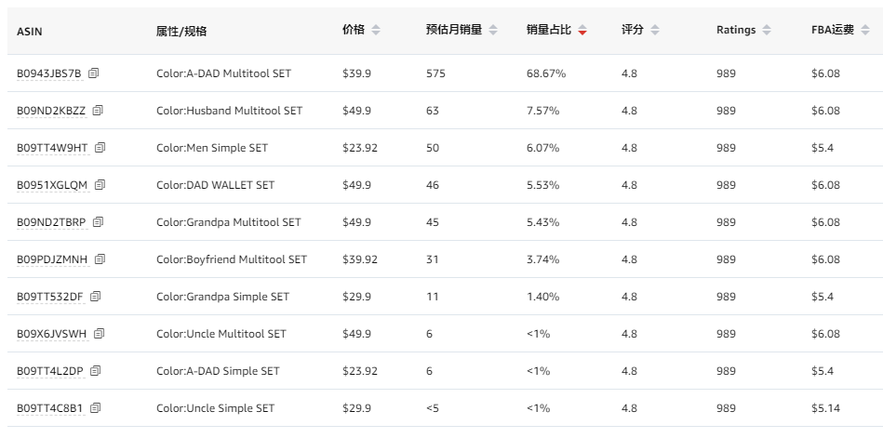 颜色主题，变体属性稳定，变体关键词是基于人群标签加上图片展示便于用户快速的了解产品内容 | 多变体的几点核心： 1，用户能快速了解变体之间差异，展示形式和标签化很重要 2，用户能快速了解变体的主题，首图和变体关键词很重要 3，用户能快速了解变体的产品清单，首图的展示内容很重要
 | 变体产品结构 | 三个主题套装：水杯+多功能锤子，水杯+钱包，水杯+多功能记号笔 | 产品套装定位都是基于人群属性筛选的热销单品组合，提高组合的人群重合度来增加销售机会和转化率
 | 变体流量结构 | 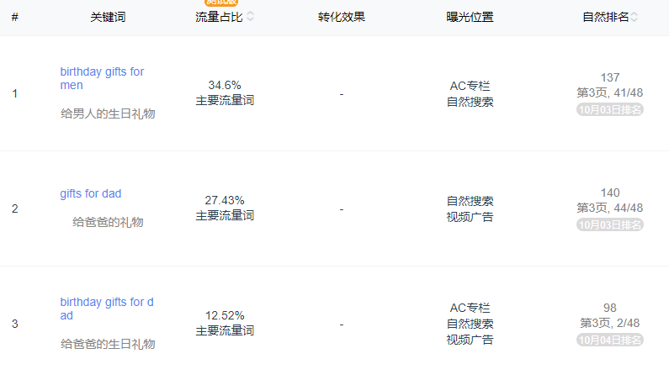 | 流量结构属性： 1，每个变体的关键词流量来源都不同，变体之间的流量差异化大，不存在坑位竞争 2，关键词流量来源和标题核心词定位一致，产品定位+人群定位+关键词定位+流量定位做到了统一 3，多元化差异化的流量结构，对于整体链接的流量是叠加和积累，变体的流量延展性好，产品扩充方向多
 |  | 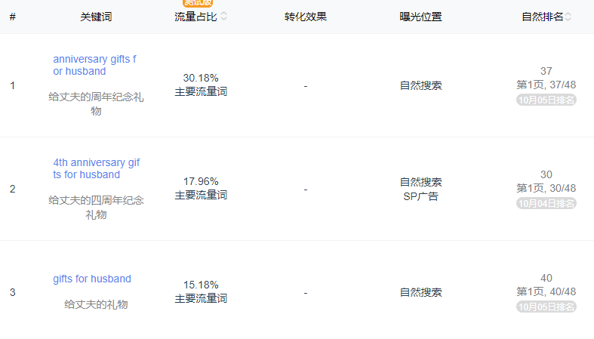
 |  | 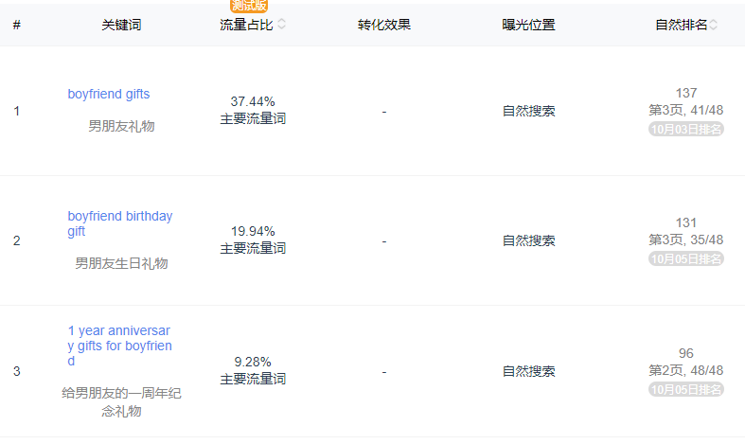
店铺结构 | 链接数量 |  | 店铺链接分析总结： 1，店铺的链接数量只有2个，2个链接都是多变体链接 2，变体的形式都是产品组合套装 3，产品的主题都是基于不同人群的礼物盒 4，产品的流量结构都是基于不同人群的核心关键词 5，产品的供应链一样，主要的区别在于内容的印刷 6，产品的搭配逻辑都是基于对标人群的热销单品组合
 | 产品布局 | 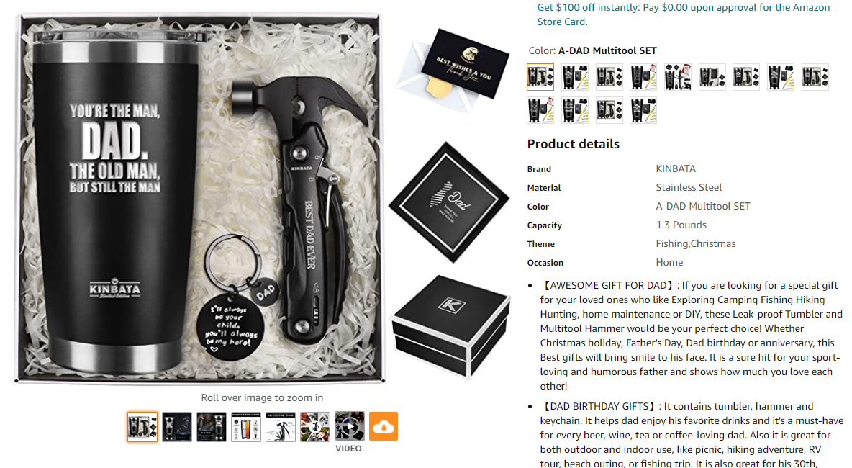
 |  | 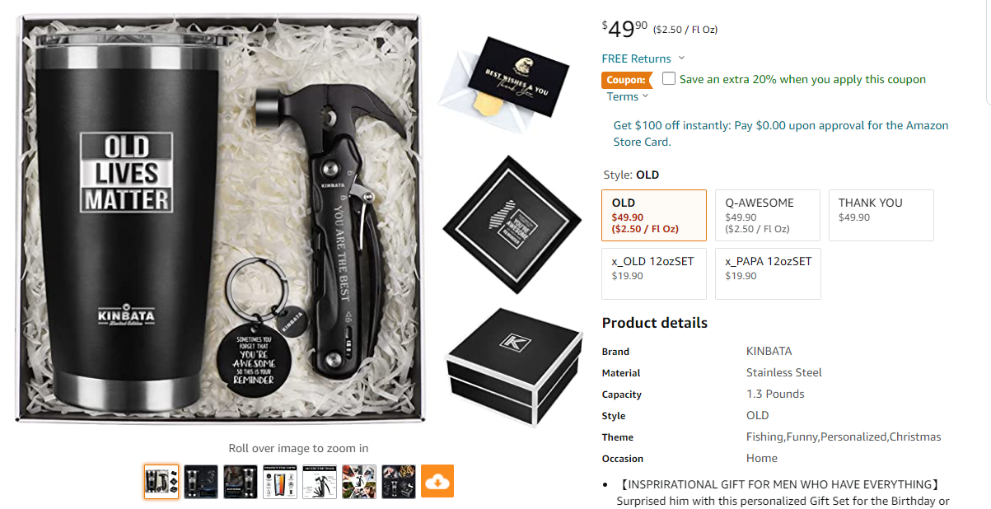
 | 供应链深度 |  | 店铺的整体月度销量在1200左右，GMV在4.5万美金左右，虽然产品比较垂直，供应链集中，但是整体的规模并不大，所以供应链的要求不高，优势也不大，而且公司背景是纺织品贸易，这类产品应该是蓝海运营模型，主要定位是做利润
 | 运营成熟度 | 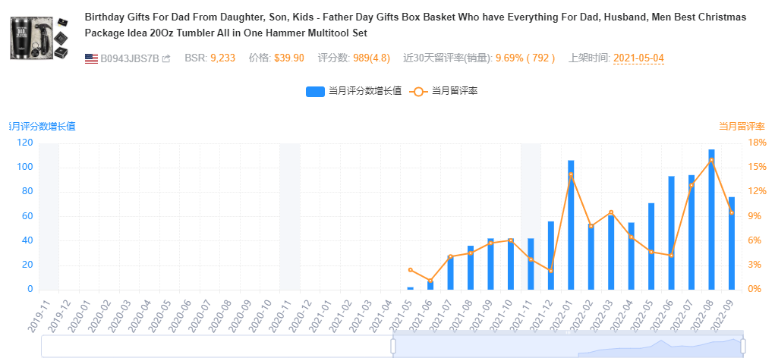 | 通过留评率分析，整体比列在6%左右，相对比较健康，认为控评比例小，属于正常销售回评，review资源上不依赖
 |  |  | 评论分布中，TOP REVIEWER和vine评论很少，99%的都是正常VP评论，review上的投入小
 |  | 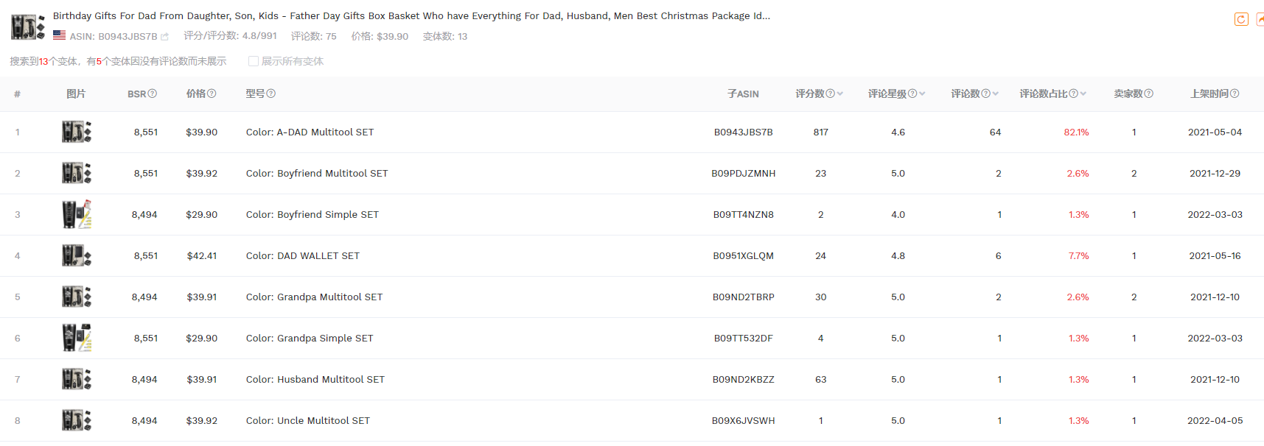 | 变体的主题定位，产品定位，关键词定位，流量定位都非常统一，而且变体的上架时间差异不大，都是基于同一个供应链体系做产品开发，上架前的市场定位是非常清晰的
 |  | 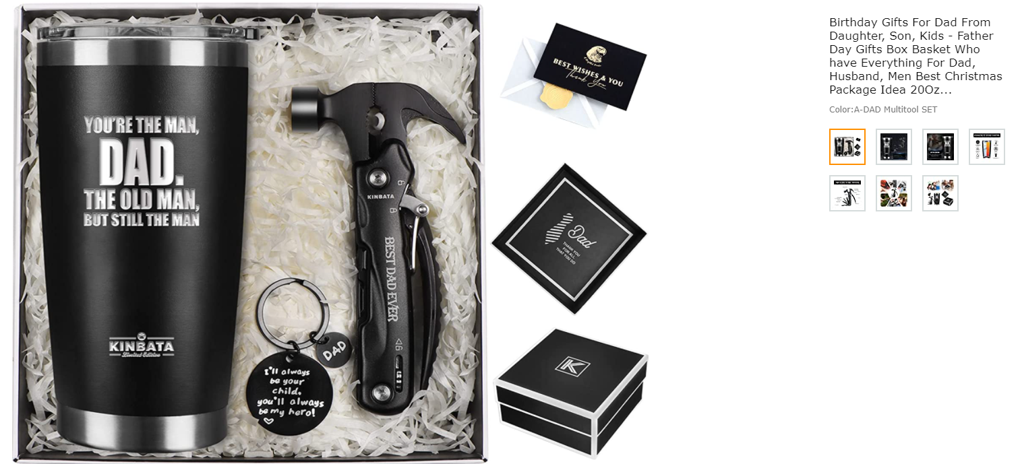 | 产品的资料，橱窗图的产品展示，A+的布局，listing关键词和卖点的定位，视频的展示，品牌化包装和附加值内容的表达，对于消费者和消费文化的理解都是专业的
 |  | 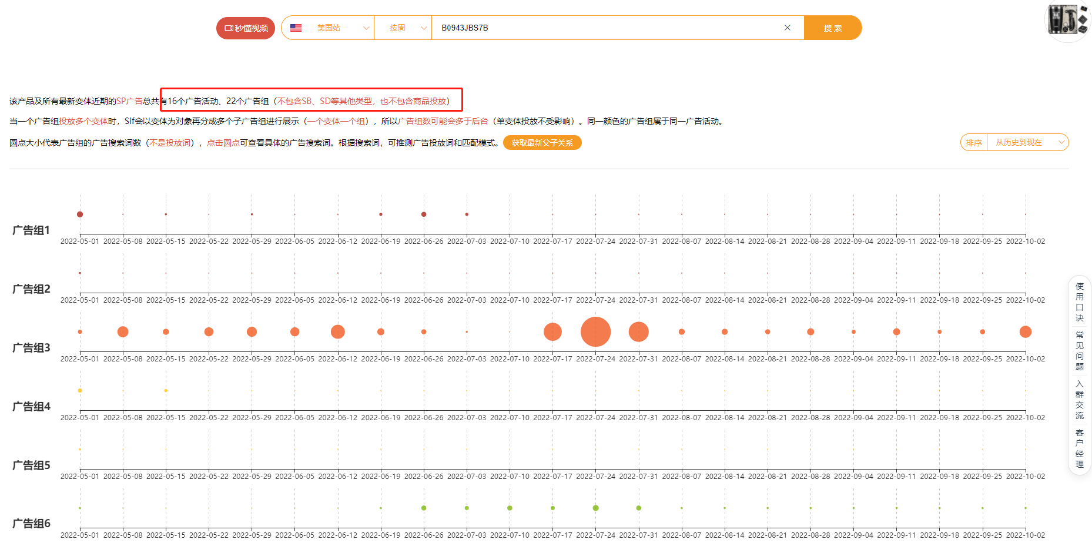 | 广告投放上，每个变体的广告活动和广告组数量都比较多，流量定位拆分的比较精细，每个广告组的关键词定位都是基于同一个属性词，广告操作也是专业的
 |  | 运营成熟度总结： 1，对产品的理解，流量的理解和运营操作是比较专业的 2，产品是垂直细分，对人群的定位清晰，变体架构策略明确，开发也是专业的 3，可以优化的空间有QA的布局，video板块的布局，POST的布局，品牌营销板块的布局
市占率 | 关键词坑位 | 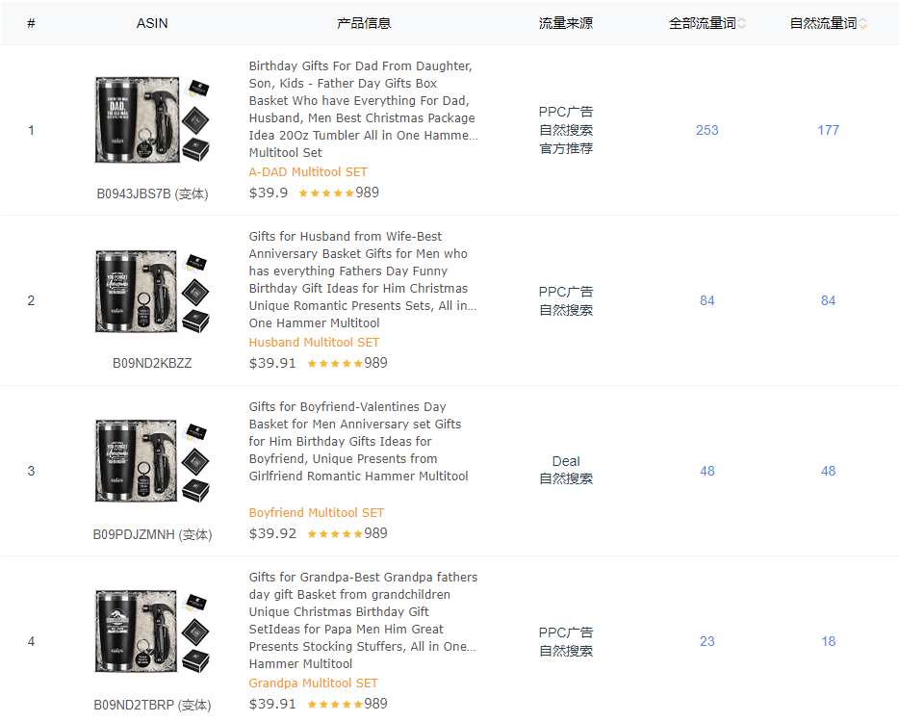 | 链接整体的关键词排序入口规模比较小，自然关键词入口规模也小，广告整体的投放也不多，主要是视频广告，再看关键词的自然排序都比较靠后，流量都相对分散在多个关键词，所以这个链接没有大流量的热销款，基本上都是长尾流量做转化，高客单价做利润，偏蓝海策略
 | 链接销售规模 | 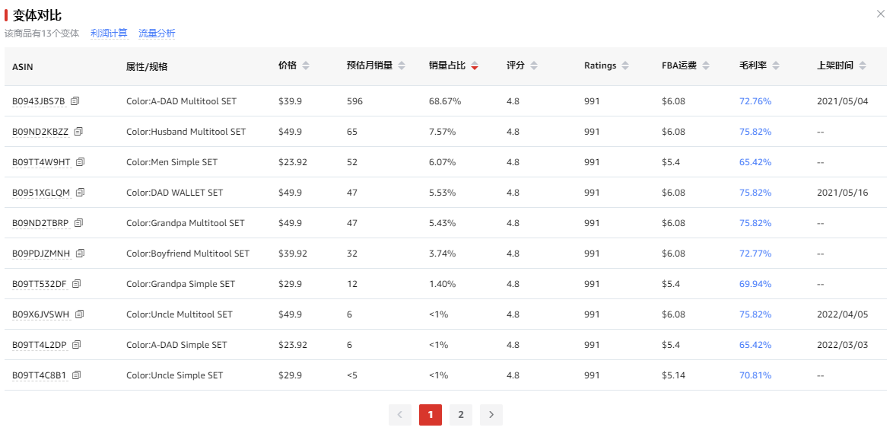 | 整体链接的月度销量在1K左右，而且主要集中在一个变体，其他变体都是比较长尾订单，销售规模中等
 | 账号布局结构 | 根据品牌搜索，目前店铺布局只有1个，没有设置品牌旗舰店装修，链接的跟卖店铺也没有布局，整体布局还比较单一 | 品牌化的元素整体偏少，在店铺布局和链接布局还有很大的提升空间，蓝海属性产品对于品牌营销的增长需求大，官网和SNS渠道的优化也有很多空间
 | 历史上架时间 | 整体链接的上架时间是2021年5月份以后，品牌注册的时间也是2021年5月份，店铺也是新店铺，整体的成长进度还不错 | 新店铺新品牌新连接启动，整体的增长效率还不错，产品和运营都比较专业，应该是成熟的团队做的增量市场项目

8.0财务利润分析
主题 | 内容 | 内容分析 | 策略总结
价格分布 | 价格波动 | 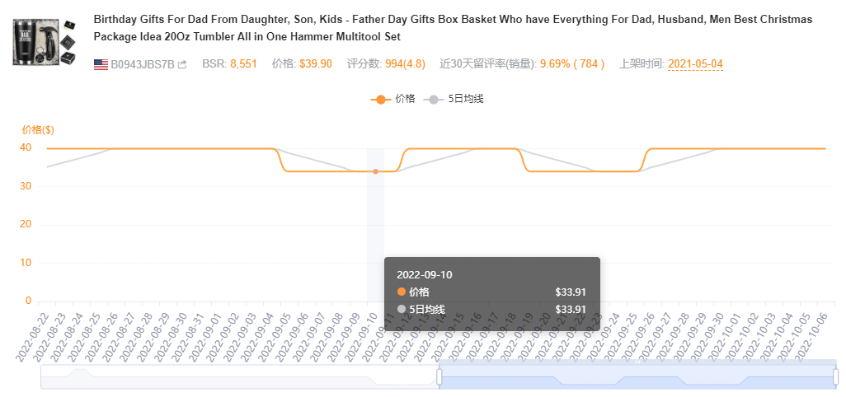 | 价格曲线上架后一直比较稳定，集中在33.99-39.99之间，价格波动比较小
 | 销量波动 | 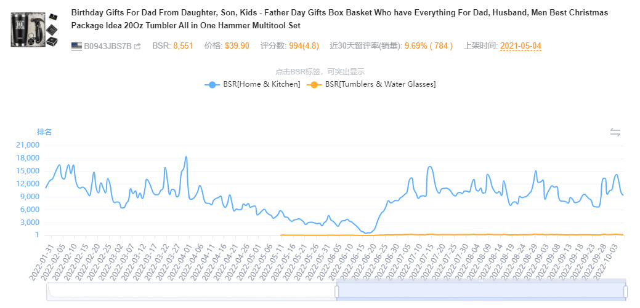 | BSR排名曲线最近6个月都比较稳定，在home类目1-2万名之间波动，市场的销售规模稳定，说明整体的价格策略被市场所接受
 | 竞争成本 | 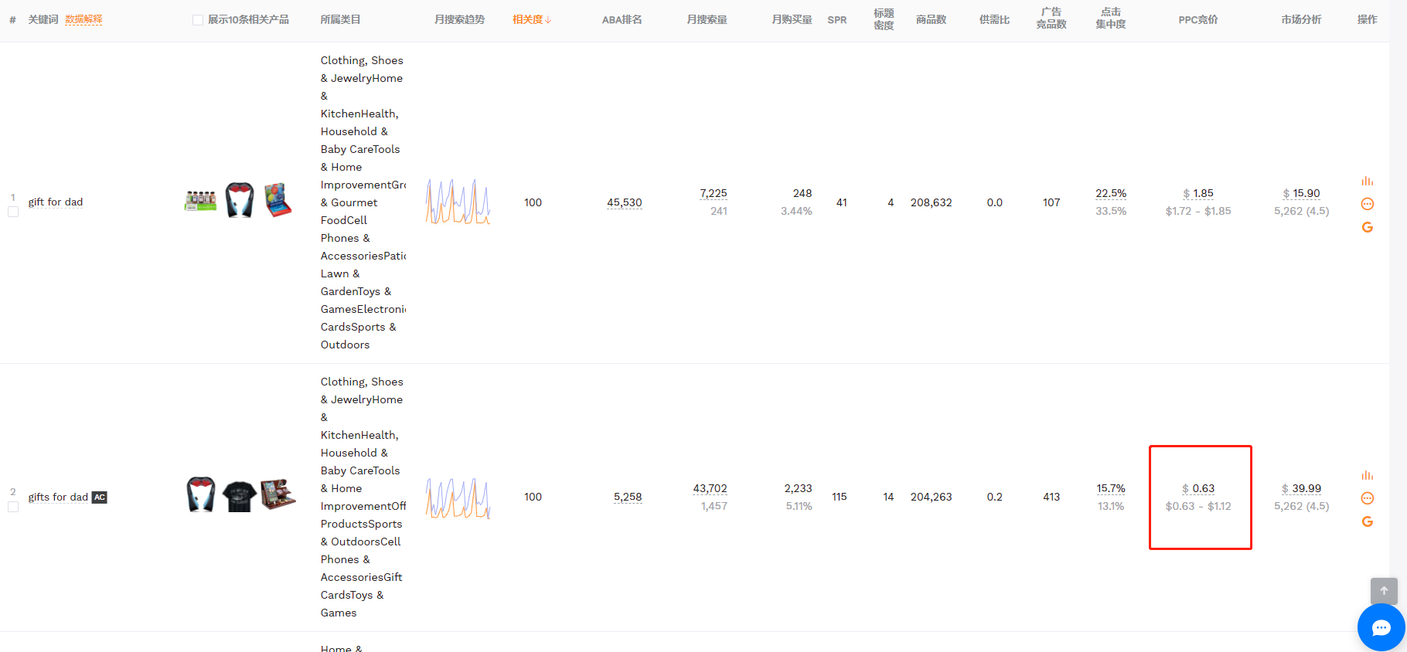 | 礼物属性关键词的转化率低，大概在3%左右，CPC的成本在0.85美金左右，平均CPA是4美金，按照平均客单价35美金，广告成本占比接近12%，可以按照15%保守估计

产品净利润分析
产品信息 | 销售价格 | 毛利润率 | 广告成本 | 退货成本 | 仓储成本 | 评价和促销成本 | 净利润率
 | USD | % | % | % | % | % | %
 | 33.99 | 49.08% | 15% | 5% | 4% | 3.00% | 22.08%
 | 35.99 | 51.08% | 15% | 5% | 4% | 3.00% | 24.08%
 | 39.99 | 54.47% | 15% | 5% | 4% | 3.00% | 27.47%

项目投资回报分析
平均客单价 |  | 35美金
月销量 |  | 1000套
产品成本 |  | 30元/套
运费成本 |  | 10元/套
平均净利润 |  | 7美金/套
投资回报率 |  | 122.50%
净利润率 |  | 20.00%

